エビデンス
01_001_002

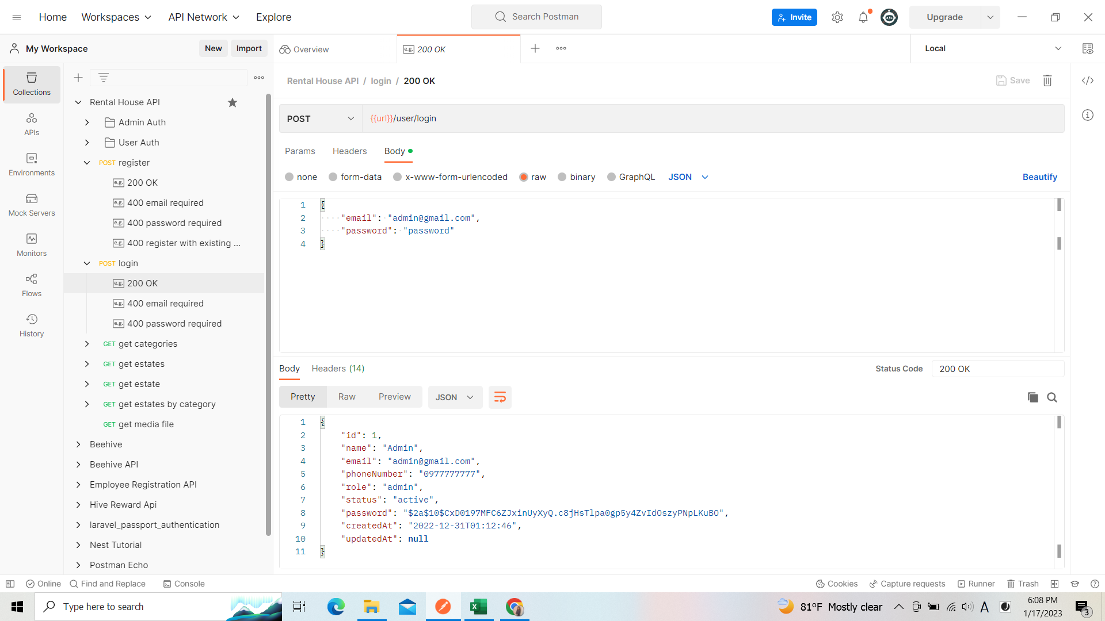

リクエスト

リスポンス

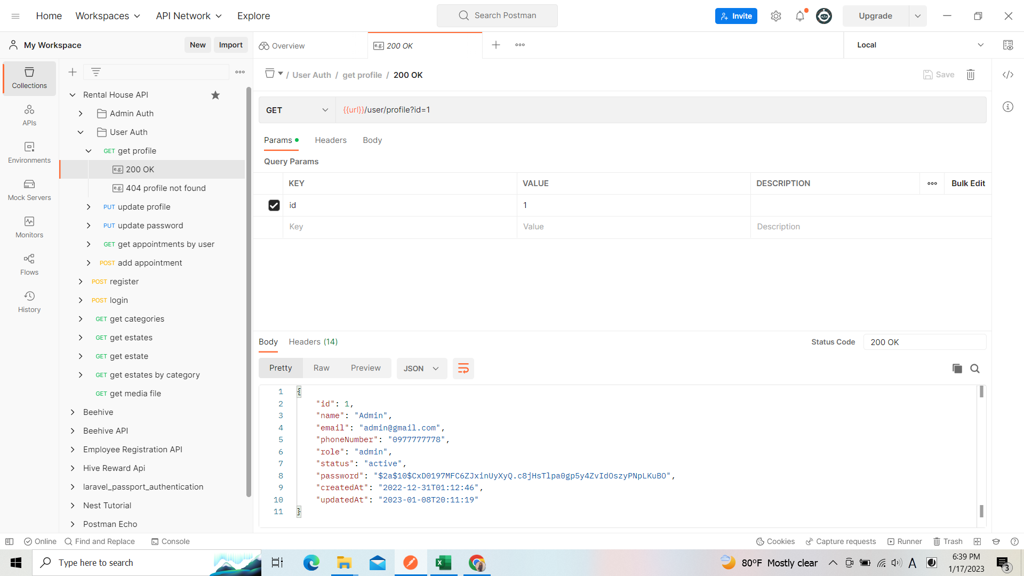
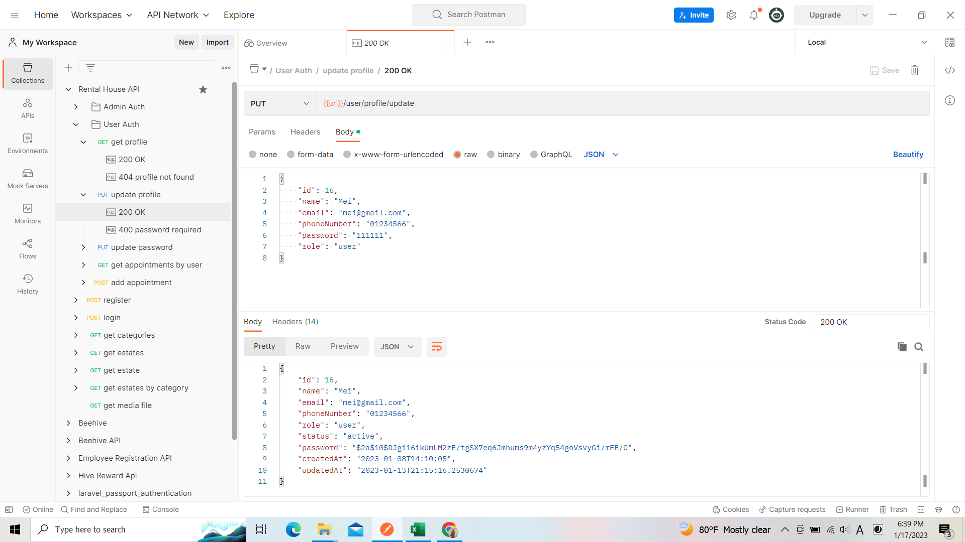
 | 01_001_003 | 01_001_004 | 01_001_005
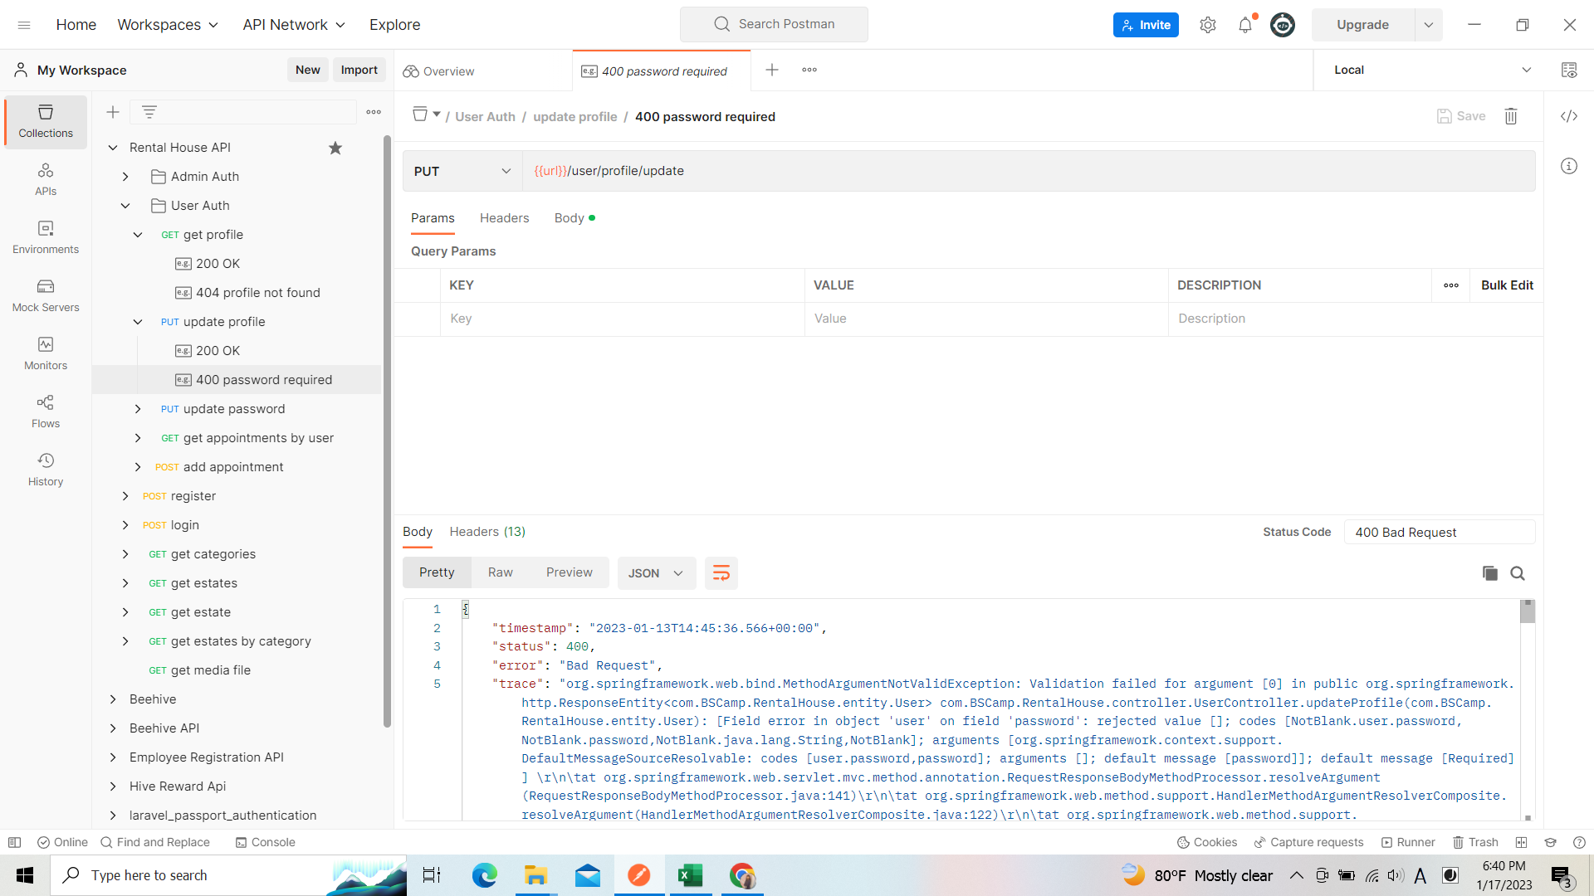

リクエスト
リクエスト
リクエスト

リスポンス

リスポンス
リスポンス

 | 01_001_006

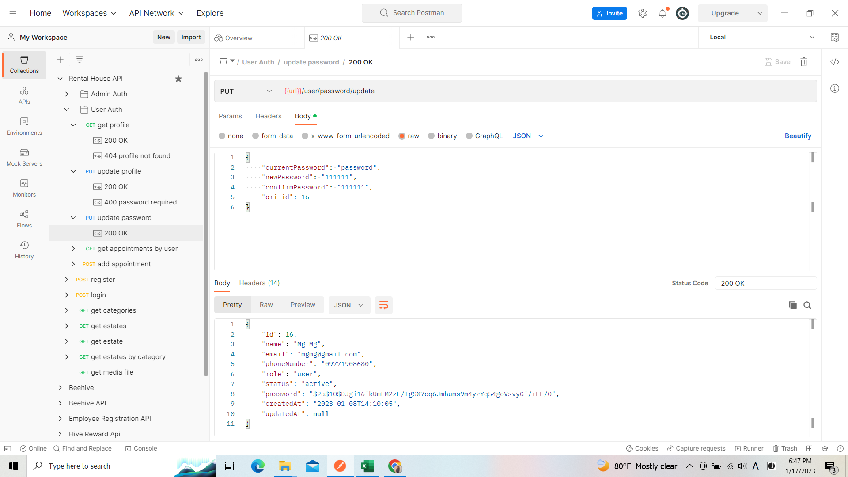

リクエスト

リスポンス

